地方債現在残高比率 印刷
 | 38. 地方債現在高比率

 | 時点 2017(H29)年度（毎年） |  |  |  |  |  |  | 平 均 値 |  |  |  | 145.3
 | 単位 ％ |  |  |  |  |  |  | 標準偏差 |  |  |  | 42.2
 | 市町村名 | 指標 | 順位 |  | #REF! | 備考 | 市町村名 | 指標 | 順位 |  | #REF! | 備考

 | 市町村平均 | 145.3 |  | － |  |  | 八街市 | 131.7 |  | 35
 | 千葉市 | 284.9 |  | 1 |  |  | 印西市 | 77.7 |  | 51
 | 銚子市 | 193.7 |  | 7 |  |  | 白井市 | 176.1 |  | 11
 | 市川市 | 71.0 |  | 52 |  |  | 富里市 | 184.4 |  | 10
 | 船橋市 | 154.5 |  | 23 |  |  | 南房総市 | 162.7 |  | 17
 | 館山市 | 161.9 |  | 18 |  |  | 匝瑳市 | 173.0 |  | 12
 | 木更津市 | 129.1 |  | 37 |  |  | 香取市 | 205.0 |  | 5
 | 松戸市 | 137.3 |  | 30 |  |  | 山武市 | 144.3 |  | 25
 | 野田市 | 157.8 |  | 21 |  |  | いすみ市 | 158.1 |  | 20
 | 茂原市 | 216.0 |  | 2 |  |  | 大網白里市 | 166.0 |  | 16
 | 成田市 | 131.5 |  | 36 |  |  | 酒々井町 | 121.8 |  | 42
 | 佐倉市 | 107.5 |  | 46 |  |  | 栄町 | 172.3 |  | 14
 | 東金市 | 186.4 |  | 9 |  |  | 神崎町 | 123.7 |  | 41
 | 旭市 | 156.4 |  | 22 |  |  | 多古町 | 90.3 |  | 48
 | 習志野市 | 142.5 |  | 27 |  |  | 東庄町 | 88.4 |  | 49
 | 柏市 | 119.9 |  | 43 |  |  | 九十九里町 | 205.5 |  | 4
 | 勝浦市 | 172.8 |  | 13 |  |  | 芝山町 | 85.7 |  | 50
 | 市原市 | 94.6 |  | 47 |  |  | 横芝光町 | 189.6 |  | 8
 | 流山市 | 159.0 |  | 19 |  |  | 一宮町 | 116.5 |  | 44
 | 八千代市 | 166.7 |  | 15 |  |  | 睦沢町 | 124.7 |  | 40
 | 我孫子市 | 133.1 |  | 34 |  |  | 長生村 | 136.8 |  | 31
 | 鴨川市 | 212.0 |  | 3 |  |  | 白子町 | 143.6 |  | 26
 | 鎌ケ谷市 | 195.2 |  | 6 |  |  | 長柄町 | 125.8 |  | 39
 | 君津市 | 65.8 |  | 53 |  |  | 長南町 | 139.9 |  | 28
 | 富津市 | 128.4 |  | 38 |  |  | 大多喜町 | 138.7 |  | 29
 | 浦安市 | 53.3 |  | 54 |  |  | 御宿町 | 135.2 |  | 33
 | 四街道市 | 136.5 |  | 32 |  |  | 鋸南町 | 153.3 |  | 24
 | 袖ケ浦市 | 109.2 |  | 45

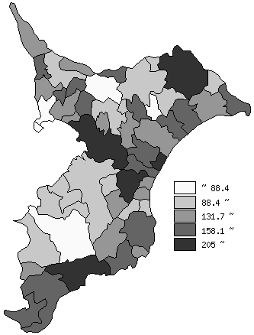
 | 市町村平均の推移
平成25年度 | 143.3
平成26年度 | 146.5
平成27年度 | 146.2
平成28年度 | 147.4
平成29年度 | 145.3

《備 考》 ・資料出所 総務省「市町村別決算状況調」 ・算出方法 地方債現在高÷標準財政規模額

